CARATULA


Planificación Estratégica Institucional
Matriz de Análisis de Articulación Productos Institucionales, PEI -POA- Presupuesto, Normativas, Competencias y Atribuciones Vigentes
INSTRUMENTOS
ANALISIS ESTRUCTURA ORGANIZACIONAL - CNS

FORMULARIO_SPO_N_4
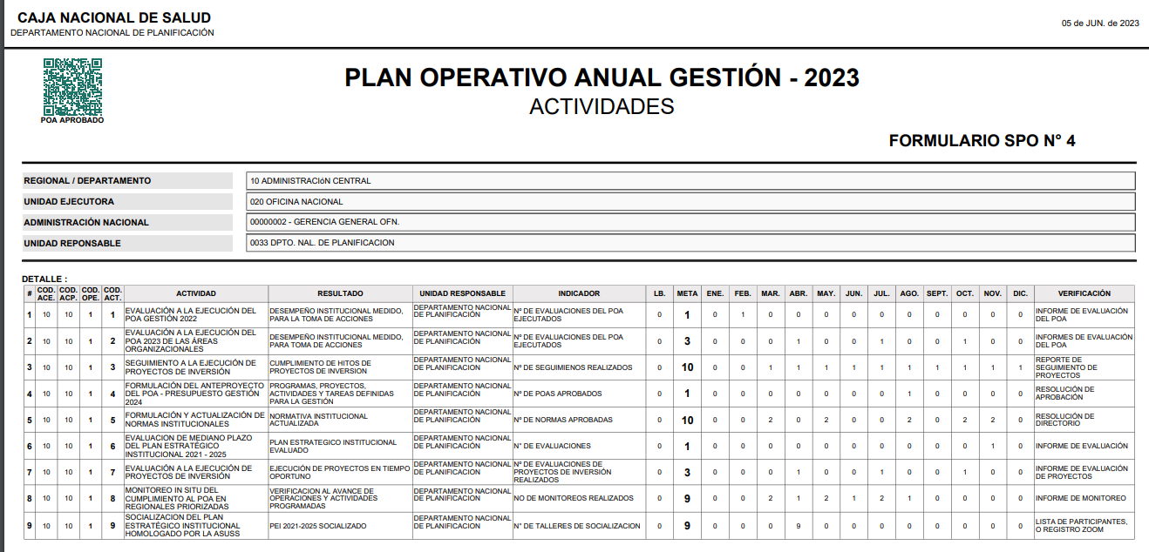

SIIPLAS
